课程教学大纲V1.0
实战课程规划 （课程要求：1、功能完整，业务新颖，技术前沿，授课有趣的实战项目。2、高质量精品，高性价比）

课程讲的是什么？（课程介绍）
一句话介绍 |  | 完整介绍
测试开发从0到精通实战课程 |  | 希望对介绍做的再详细下；此课程是基于Python语言实现的测试开发课程，包含了项目版本控制、接口开发、前端开发、测试框架、接口测试集成、数据驱动、数据库集成、FlaskWEB框架等多模块的课程。前端开发: 后面内容不是很详细，只是一个前端设计，希望再具体体现出开发；数据库集成：后面内容只有数据库配置，希望再详细

课程能学到什么？（课程核心技术点）
通过本课程的学习可以掌握以下几点： 1、掌握flaskWEB开发框架 2、掌握restful服务设计方法以及接口开发 3、掌握接口测试原理及相关技术实现（慕课网已有课程讲过，能不能突出卖点或者叫其他名称） 4、完整的自动化接口测试的解决方案 5、性能测试的理论和方法，以及性能测试工具的开发 6、数据分离，应用数据库做测试数据配置和管理
课前需要注意些什么？（适合人群与技术储备）
本课程适合具备一定Python基础的软件从业者，并且已经在软件行业中从业的测试人员，热衷于技术且对技术拥有执着的追求。
课程有什么特色？（独特性）
必须填写
如何进行学习？（教学安排&学习建议）
学习一定的Python基础课程，了解Python语法并能够使用Python语言编写自动化测试脚本。 建议同学们课前课后了解Python、HTTP协议、数据库、前后端交互技术。
章节规划
编号 | 章名 | 节名 | 时长（分） | 详细说明
1 | 测试开发整体介绍 | 什么是测试开发 | 必须填写 | 必须填写详细
 |  | 测试开发需要掌握哪些知识
 |  | 测试开发能够做什么事情
 |  | 测试开发的前景和需求
2 | 实战项目需求分析 | 介绍本门课程要完成的目标的情况
 |  | 需求点分析和相关
 |  | 数据库的表设计
3 | 环境搭建 | 开发环境搭建
 |  | 数据库配置

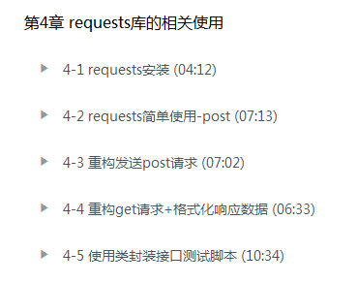
 |  | Python虚拟环境介绍
4 | github以及git的使用 | github功能介绍
 |  | git代码管理理念
 |  | git命令使用
5 | requests的介绍和使用 | HTTP协议介绍
 |  | Http协议信息头介绍
 |  | requests的基本操作及相关方法实践
 |  | Get接口测试脚本
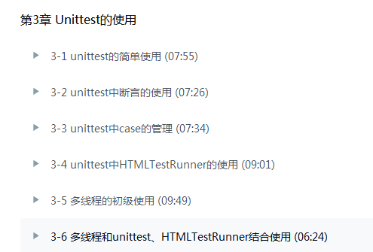
 |  | Post接口测试脚本
6 | unittest单元测试框架的引入 | unittest的基本使用
 |  | unittest断言的介绍
 |  | unittest的初始化和清除环境
 |  | unittest测试套件的应用
 |  | unittest的参数化
7 | HTMLtestreport测试报告 | 输出的unittest自带的测试报告
 |  | 测试测试报告进行美化
 |  | 测试类的加载方式介绍
8 | 数据分离，关键字驱动 | 测试数据和脚本分离的原因
 |  | 关键字驱动详解
 |  | 使用excel来管理测试数据
9 | flask框架学习 | flask框架介绍
 |  | flask的安装和使用
 |  | 应用 flask快速实现一个web网站
 |  | flask的大型项目接口
 |  | 使用flask搭建restful服务
10 | restful接口开发 | 生成数据库
 |  | 通过restful接口操作数据库
 |  | 迁移测试数据到数据库
 |  | 通过restful接口添加测试用例
 |  | 通过restful接口对用例进行增删查改
11 | 前后端分离，前端开发 | 前后端分离的好处
 |  | 前端页面设计
 |  | ajax实现对接口的操作
 |  | 前后端服务对接联调，实现前后端数据流通
12 | 生产部署 | 在linux上部署生产环境
13 | 已完成的工具在实际项目中的应用 | 使用已开发完成的XXX系统对慕课网的接口进行测试
 |  | 优化改进
14 | 引入性能测试工具 | 在XXX系统中加入性能测试的功能（具体系统写出来）
 |  | 性能测试工具的原理
 |  | 开发一个简单的性能测试工具
15 | locust的二次开发 | 对locust进行介绍说明
 |  | 使用locust实现性能测试
 |  | 对locust进行二次开发
 |  | 将locust集成进XXX系统
16 | 常见面试答疑

课程时长合计
章节练习与阶段任务
编号
1

2

3

 |  | 3-5
 |  | 3-6
 |  | 3-7
 |  | 3-8
4 | 第四章 | 4-1
 |  | 4-2
5 | 第五章 | 5-1
 |  | 5-2
 |  | 5-3
6 | 第六章 | 6-1
 |  | 6-2
7 | 第七章 | 7-1
 |  | 7-2
 |  | 7-3
8 | 第八章 | 8-1

